履歴書(左)
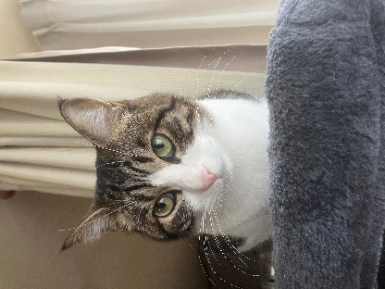
 |  |  |  |  |  |  |  |  |  |  |  |  |  | 写真を貼る位置 1.縦 36～40mm 横 24～30mm 2.本人 胸から上 3.裏面にのりづけ 4.裏面に氏名記入
履 歴 書
 |  |  |  |  |  | 2024 |  | 年 | 9 | 月 | 12 | 日現在
ふりがな | よしだ じょうほうたろう
氏 名 | 吉田 情報太郎

 | 2003 |  | 年 | 11 | 月 | 23 | 日生 満( |  |  | 20 | 歳) | ※性別
 |  |  |  |  |  |  |  |  |  |  |  | 男
ふりがな | ほっかいどう さっぽろし みなみく みすまい |  |  |  |  |  |  |  |  |  |  |  | (自宅電話)
現住所 | 〒 | 061-1373
北海道札幌市南区簾舞4条3丁目4番25号 |  |  |  |  |  |  |  |  |  |  |  |  | (携帯電話)
E-mail | 221234@st.yoshida-g.ac.jp |  |  |  |  |  |  |  |  |  |  |  | 080-1234-5678
ふりがな |  |  |  |  |  |  |  |  |  |  |  |  | (連絡先電話)
現住所 | 〒 |  |  |  | (現住所以外に連絡を希望する場合のみ記入)

年 | 月 | 学歴・職歴・免許・資格
 |  | 学 歴
2020 | 3 | 恵庭市立恵庭中学校 卒業
2020 | 4 | 北海道恵庭北高等学校 普通科 入学
2023 | 3 | 北海道恵庭北高等学校 普通科 卒業
2023 | 4 | 吉田学園情報ビジネス専門学校 CG学科 入学
2026 | 3 | 吉田学園情報ビジネス専門学校 CG学科 卒業見込
 |  | 免許・資格
2023 | 12 | CG-ARTS主催 CGクリエイター検定ベーシック 合格
2023 | 3 | インターネットベーシックユーザーテスト（iBut）ゴールド 合格
 |  | 賞 罰
2024 | 8 | 株式会社Too主催 第9回アニメータードラフト会議 上位選抜（指名16社）
 |  | 以 上

※「性別」欄：記載は任意です。未記載とすることも可能です。

